关系图
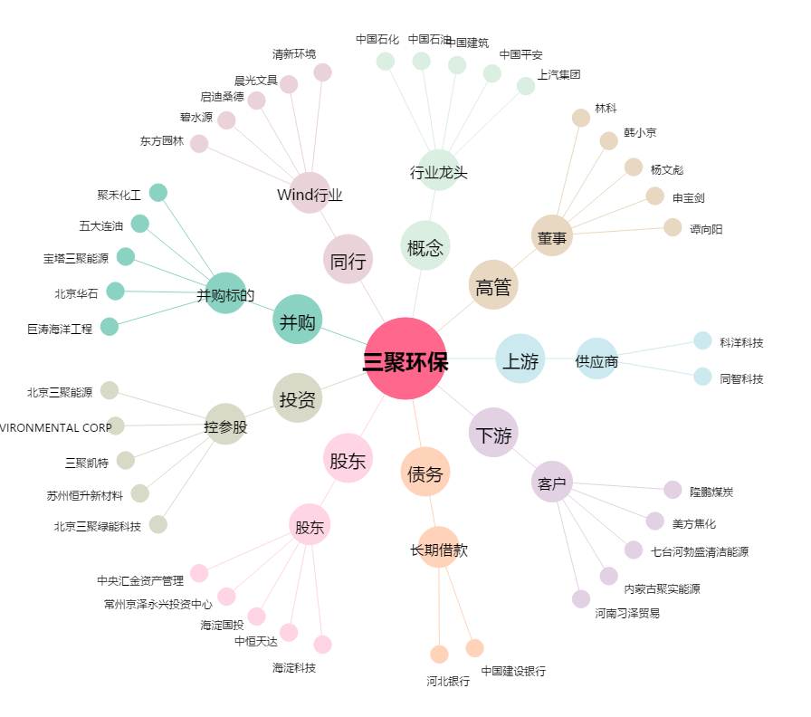
三聚环保[300072.SZ] - 关系概览图

